Index
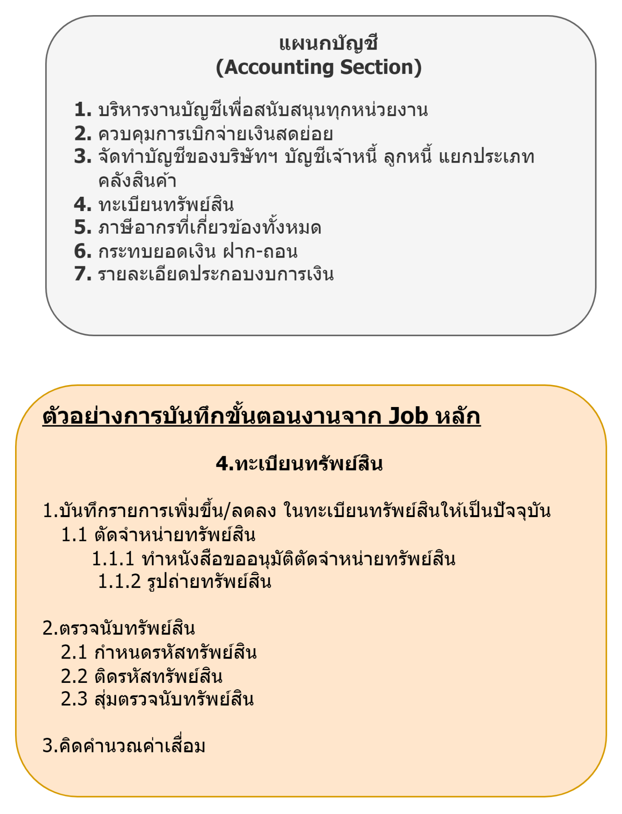
สำนัก | ฝ่าย | แผนก | ID_Job | งานหลัก | @
ประธานเจ้าหน้าที่ฝ่ายปฏิบัติการ | ฝ่ายบริหารกิจการภายในตลาด | แผนกบริหารกิจการศูนย์อาหารตลาดยิ่งเจริญ |  | ติดต่อประสานงานเพื่อจัดหาร้านค้าใหม่ เพื่อนำมาลงในศูนย์อาหาร
ประธานเจ้าหน้าที่ฝ่ายปฏิบัติการ | ฝ่ายบริหารกิจการภายในตลาด | แผนกบริหารกิจการศูนย์อาหารตลาดยิ่งเจริญ |  | ดูแลบริหารจุดจำหน่ายอาหารและเครื่องดื่ม ภายในศูนย์อาหาร และจุดจำหน่ายอื่น ๆ
ประธานเจ้าหน้าที่ฝ่ายปฏิบัติการ | ฝ่ายบริหารกิจการภายในตลาด | แผนกบริหารกิจการศูนย์อาหารตลาดยิ่งเจริญ |  | ดูแลควบคุมการให้บริการอาหารและเครื่องดื่ม รวมถึงอุปกรณ์ให้เพียงพอ และพร้อมใช้งาน
ประธานเจ้าหน้าที่ฝ่ายปฏิบัติการ | ฝ่ายบริหารกิจการภายในตลาด | แผนกบริหารกิจการศูนย์อาหารตลาดยิ่งเจริญ |  | ดูแลและบำรุงรักษาทรัพย์สินต่าง ๆ ภายในศูนย์อาหาร
ประธานเจ้าหน้าที่ฝ่ายปฏิบัติการ | ฝ่ายบริหารกิจการภายในตลาด | แผนกบริหารกิจการศูนย์อาหารตลาดยิ่งเจริญ |  | ควบคุมดูแลคุณภาพของอาหาร การบริการและความสะอาดให้เป็นไปตามมาตรฐานที่บริษัทฯกำหนด
ประธานเจ้าหน้าที่ฝ่ายปฏิบัติการ | ฝ่ายบริหารกิจการภายในตลาด | แผนกบริหารกิจการศูนย์อาหารตลาดยิ่งเจริญ |  | วางแผนอัตรากำลังคนในการปฎิบัติงาน ควบคุม ดูแลและพัฒนาผู้ใต้บังคับบัญชาให้ปฏิบัติหน้าที่
ประธานเจ้าหน้าที่ฝ่ายปฏิบัติการ | ฝ่ายบริหารกิจการภายในตลาด | แผนกบริหารกิจการศูนย์อาหารตลาดยิ่งเจริญ |  | วางแผนการจัดการควบคุมต้นทุนค่าใช้จ่ายและบริหาร ยอดขายให้เป็นไปตามแผนงาน
ประธานเจ้าหน้าที่ฝ่ายปฏิบัติการ | ฝ่ายบริหารกิจการภายในตลาด | แผนกบริหารกิจการศูนย์อาหารตลาดยิ่งเจริญ |  | ติดต่อประสานงานกับหน่วยงานที่เกี่ยวข้อง ทั้งภายในและภายนอกองค์กร
ประธานเจ้าหน้าที่ฝ่ายปฏิบัติการ | ฝ่ายบริหารกิจการภายในตลาด | แผนกบริหารกิจการศูนย์อาหารตลาดยิ่งเจริญ |  | จัดกิจกรรมในเทศกาลต่าง ๆ เพื่อส่งเสริมการขายร่วมกับฝ่ายการตลาด
ประธานเจ้าหน้าที่ฝ่ายปฏิบัติการ | ฝ่ายบริหารกิจการภายในตลาด | Neighborfood
ประธานเจ้าหน้าที่ฝ่ายปฏิบัติการ | ฝ่ายบริหารกิจการภายในตลาด | Neighborfood
ประธานเจ้าหน้าที่ฝ่ายปฏิบัติการ | ฝ่ายบริหารกิจการภายในตลาด | Neighborfood
ประธานเจ้าหน้าที่ฝ่ายปฏิบัติการ | ฝ่ายบริหารกิจการภายในตลาด | Neighborfood
ประธานเจ้าหน้าที่ฝ่ายปฏิบัติการ | ฝ่ายบริหารกิจการภายในตลาด | Neighborfood

